信用交易
融资融券市场交易数据统计（20221121）

标的证券 | 融资融券余额（亿元） | 融资余额（亿元） | 融券余额（亿元） | 融资买入额（亿元） | 融资融券规模变化（亿元） | 融资余额增幅(‰) | 融券余额增幅(%)
统计数据 | 15,756.14 | 14,711.55 | 1,044.59 | 609.80 | 48.00 | 4.16 | -1.22
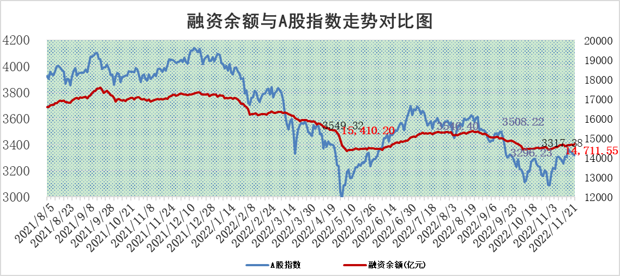

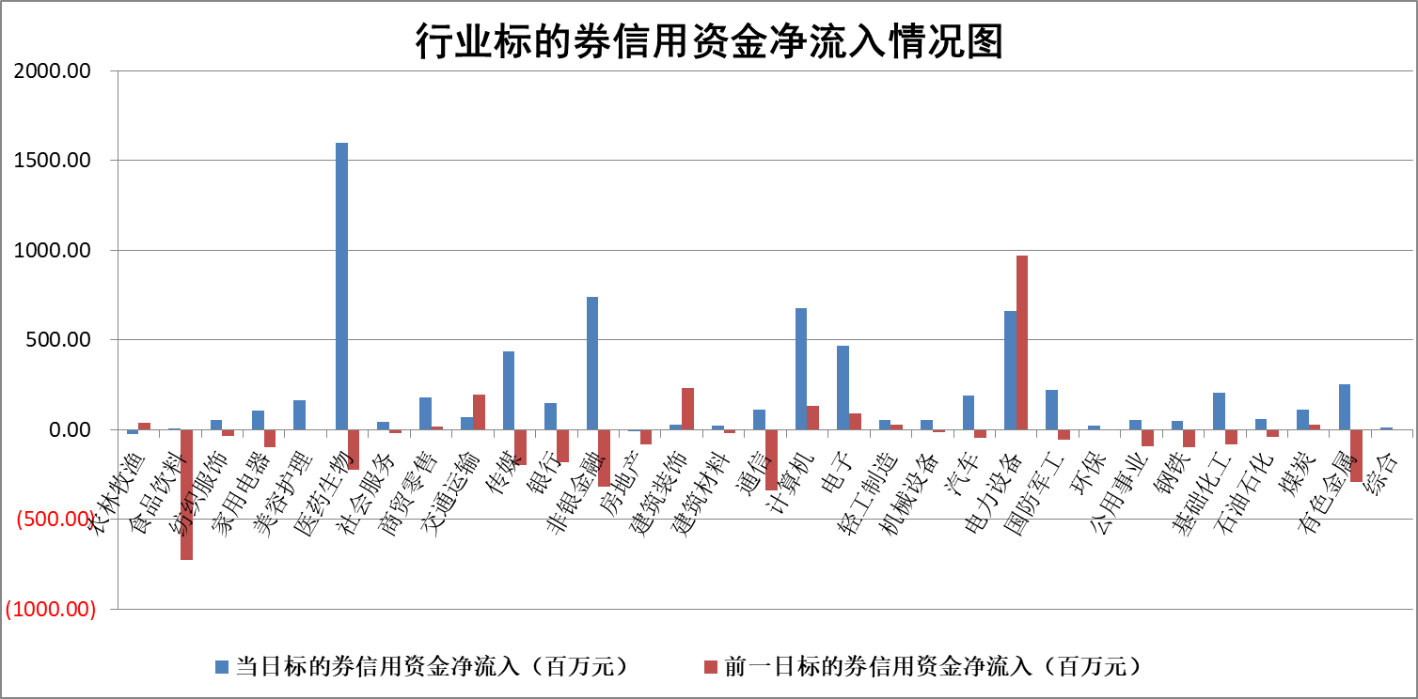

标的基金代码 | 标的基金简称 | 融资余额/市值(%) | 融资余额增幅(%) | 融资买入额/成交金额(%) | （融资余额净增额-融券余额净增额）/市值(‱) | 融券余额降幅(%) | ABS[（融资余额净增额-融券余额净增额）/市值净增额-1](%)
159902 | 华夏中小板ETF | 0.00 | 0.00 | 0.00 | 0.00 | 0.00 | 100.00
159915 | 易方达创业板ETF | 2.07 | 3.63 | 1605.31 | 6.98 | -0.94 | 59.55
159919 | 嘉实沪深300ETF | 5.47 | 0.22 | 0.90 | 2.97 | 19.74 | 103.45
159920 | 华夏恒生ETF | 79.42 | -0.10 | 3.30 | -7.75 | 2.33 | 92.78
159922 | 嘉实中证500ETF | 0.32 | 0.78 | 82.18 | 1.85 | 0.28 | 112.97
159925 | 南方沪深300ETF | 0.03 | -3.79 | 0.01 | -0.10 | 0.00 | 99.86
159928 | 消费ETF | 0.93 | 9.65 | 9.54 | 8.29 | 0.73 | 104.86
159934 | 易方达黄金ETF | 488.27 | -0.19 | 9.31 | -94.03 | 0.00 | 83.16
159939 | 全指信息技术ETF | 0.91 | -0.70 | 10.44 | -1.56 | -38.54 | 95.74
159940 | 全指金融地产ETF | 0.43 | -1.60 | 0.01 | -0.69 | 0.00 | 99.14
159995 | 半导体芯片ETF | 1.77 | -0.11 | 199.09 | 1.03 | 6.61 | 101.24
159997 | 天弘中证电子ETF | 2.48 | 0.74 | 2.96 | 1.83 | 0.54 | 103.35
159998 | 天弘中证计算机主题ETF | 0.48 | -1.50 | 0.03 | -0.73 | 0.00 | 99.31
510050 | 华夏上证50ETF | 9.56 | 1.06 | 394.48 | 12.71 | 17.79 | 45.25
510180 | 华安上证180ETF | 0.52 | 0.30 | 2.87 | 0.51 | 37.51 | 100.58
510880 | 华泰柏瑞红利ETF | 0.21 | -0.67 | 0.23 | -0.54 | -31.21 | 97.26
510900 | 易方达恒生H股ETF | 129.58 | -0.77 | 3.61 | -100.39 | 0.00 | 17.46
511010 | 5年期国债ETF | 17.33 | 0.67 | 0.24 | 11.62 | 0.00 | 37.40
511380 | 可转债及可交换债券ETF | 16.60 | 0.12 | 3.28 | 1.95 | 0.00 | 96.00
512000 | 全指证券ETF | 7.04 | 1.46 | 21.12 | 10.62 | 1.21 | 107.38
512010 | 沪深300医药卫生ETF | 4.53 | 1.57 | 71.00 | 7.14 | 0.48 | 117.45
512070 | 沪深300非银ETF | 2.65 | 1.13 | 32.20 | 3.05 | 21.29 | 101.22
512400 | 南方中证申万有色金属ETF | 1.55 | -3.07 | 0.95 | -4.59 | 1.04 | 110.05
512580 | 广发中证环保产业ETF | 0.83 | -1.74 | 0.15 | -1.70 | -0.42 | 103.27
512660 | 国泰中证军工ETF | 2.91 | -0.88 | 19.57 | -1.93 | 1.08 | 104.66
512800 | 华宝中证银行ETF | 15.56 | 1.11 | 2.79 | -0.32 | -156.15 | 99.46
512980 | 广发中证传媒ETF | 1.59 | 0.99 | 80.28 | 1.56 | 0.00 | 100.60
515030 | 华夏中证新能源汽车ETF | 1.98 | 2.53 | 46.90 | 4.82 | -0.33 | 96.24
515050 | 华夏中证5G通信主题ETF | 1.63 | 1.07 | 55.99 | 1.84 | 1.55 | 105.96
515070 | 华夏中证人工智能ETF | 1.34 | 2.11 | 0.80 | 2.76 | 0.00 | 106.50
标的股票比较指标 |  | 融资余额/流通A股市值(%) | 融资余额增幅(%) | 融资买入额/成交金额(%) | （融资余额净增额-融券余额净增额）/流通A股市值(‱) | 融券余额降幅(%) | ABS[（融资余额净增额-融券余额净增额）/流通A股市值净增额-1](%)
前十名标的个股 |  | 仁东控股 | 宁波东力 | 京源环保 | 品高股份 | 海融科技 | 浩瀚深度
 |  | 全柴动力 | 永信至诚 | 闰土股份 | 永信至诚 | 徐家汇 | 兴图新科
 |  | 数码视讯 | 星云股份 | 大立科技 | 南天信息 | 维康药业 | 共同药业
 |  | 炬芯科技 | 品高股份 | 晋亿实业 | 激智科技 | 赛力斯 | 希荻微
 |  | 蒙草生态 | 激智科技 | 香农芯创 | 榕基软件 | 金龙汽车 | 华海清科
 |  | 司尔特 | 隆华科技 | 天威视讯 | 唯捷创芯 | 宝兰德 | 力源科技
 |  | 莱茵生物 | 南天信息 | 胜宏科技 | 宁波东力 | 华光环能 | 致远新能
 |  | 联创光电 | 嘉泽新能 | 农业银行 | 凯龙高科 | 采纳股份 | 金种子酒
 |  | 尖峰集团 | 信质集团 | 东来技术 | 唯赛勃 | 剑桥科技 | 粤万年青
 |  | 先惠技术 | 天马科技 | 凤凰股份 | 星云股份 | 松芝股份 | 长光华芯
后十名标的个股 |  | 中国广核 | 科顺股份 | 好利科技 | 慧博云通 | 乐凯胶片 | 扬杰科技
 |  | 新乳业 | 苏州银行 | 通润装备 | 恒光股份 | 重药控股 | 肇民科技
 |  | 杭叉集团 | 望变电气 | 泽达易盛 | 三维天地 | 东方创业 | 慧博云通
 |  | 皇马科技 | 彤程新材 | 节能风电 | 唯特偶 | 新化股份 | 万事利
 |  | 岱美股份 | 禾迈股份 | 美晨生态 | 浙海德曼 | 中油资本 | 邦彦技术
 |  | 飞科电器 | 华懋科技 | 紫鑫药业 | 力源科技 | 久盛电气 | 生意宝
 |  | 古井贡酒 | 唯特偶 | 华夏幸福 | 兴图新科 | 仲景食品 | 晶科能源
 |  | 沪农商行 | 旺能环境 | 正邦科技 | 望变电气 | 华纺股份 | 高凌信息
 |  | 鸿路钢构 | 三维天地 | 泛海控股 | 亨迪药业 | 慧博云通 | 安宁股份
 |  | 台华新材 | 大东南 | 迪威尔 | 安旭生物 | 纵横通信 | 东阿阿胶
说明：1.以上普通交易数据和信用交易数据皆以交易日收盘后数据为基准；2.上述标的证券总数据只计算标的证券市场总数据，不包括从标的证券中调出去标的证券数据，所以与交易所公布的总值略有不同； 3.上述行业采用申万一级行业分类；4.以上标的基金和标的个股中比较的6个指标值中：前5个（从左至右）为正向指标，值越大排名越靠前；第6个为逆向指标，值越小，排名越靠前；5.第6个指标中ABS[]表示求绝对值，其主要用于考量信用资金相对净流入对股价相对净变化的贡献程度；6.数据来源：wind，交易所。

 |  |  |  | 证券代码 | 新增融资余额 | 融资买入额 | 融资买入增幅前10
 |  | 1 | 宁波东力 | 002164 | 32964268 | 42309722 | 245%
 |  | 2 | 永信至诚 | 688244 | 15129142 | 24917580 | 117%
 |  | 3 | 星云股份 | 300648 | 38293289 | 64366369 | 63%
 |  | 4 | 品高股份 | 688227 | 15764085 | 24661681 | 61%
 |  | 5 | 激智科技 | 300566 | 84120934 | 131220612 | 52%
 |  | 6 | 隆华科技 | 300263 | 31658160 | 64073586 | 52%
 |  | 7 | 南天信息 | 000948 | 127641018 | 260855841 | 42%
 |  | 8 | 嘉泽新能 | 601619 | 7341326 | 10204449 | 41%
 |  | 9 | 信质集团 | 002664 | 9896345 | 12600195 | 37%
 |  | 10 | 天马科技 | 603668 | 12384829 | 16167063 | 37%

